Nạp dữ liệu mẫu JSON
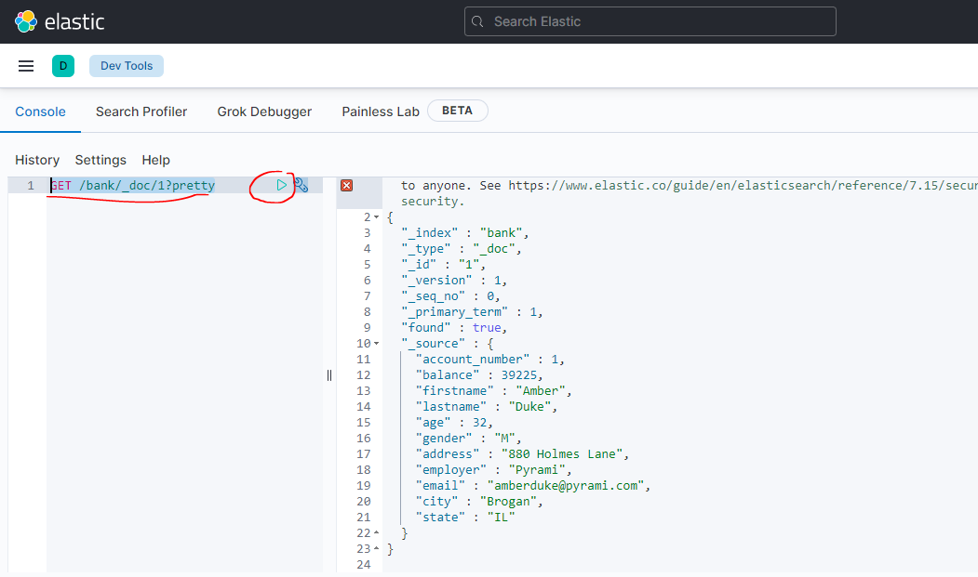
 | vi accounts.json
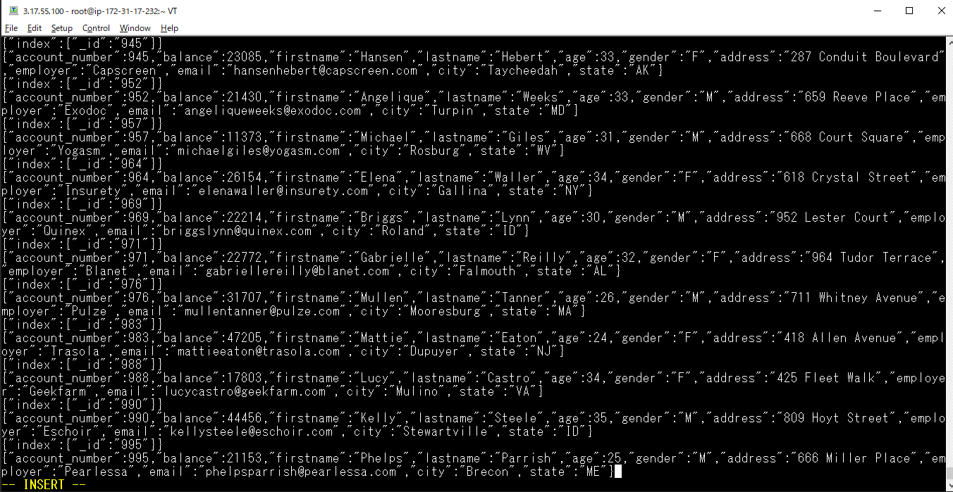

Nạp nó vào index bank
 | curl -H "Content-Type: application/json" -XPOST "localhost:9200/bank/_bulk?pretty&refresh" --data-binary "@accounts.json"
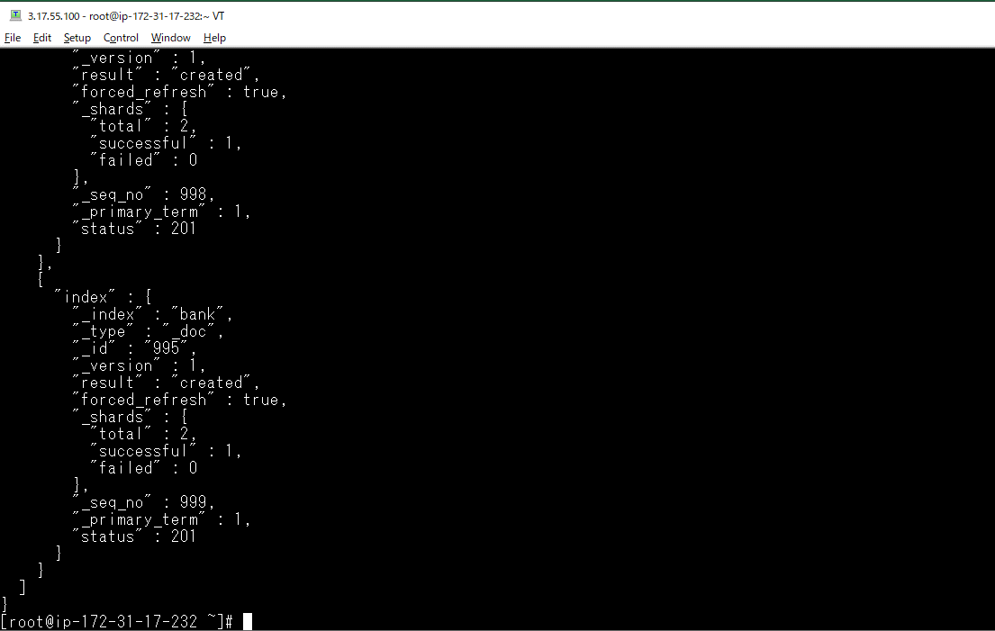

Kiểm tra xem có những index nào
 | GET /_cat/indices?v

Thử kiểm tra một Document, ví dụ kiểm tra id = 1
 | GET /bank/_doc/1?pretty

Truy vấn đơn giản Elesticsearch
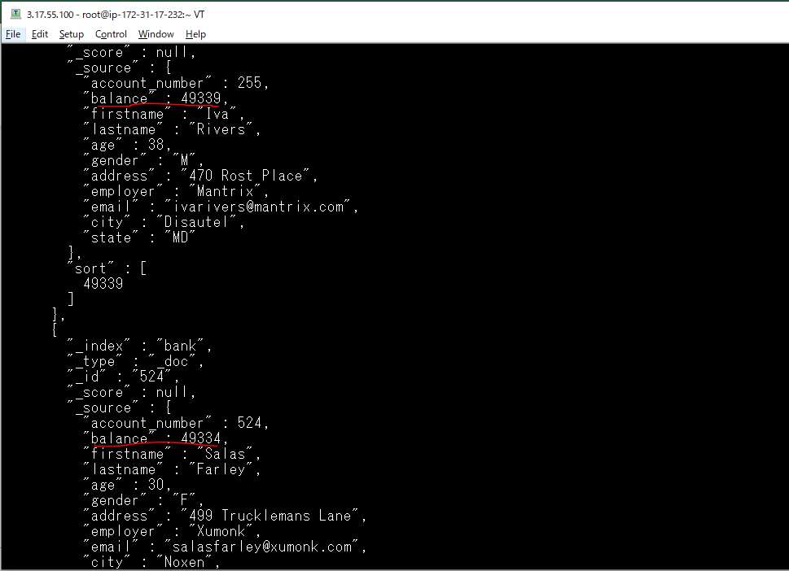
Tìm tất cả các Document có trong index /bank/
 | GET /bank/_search
 | {
 | "query": { "match_all": {} }
 | }
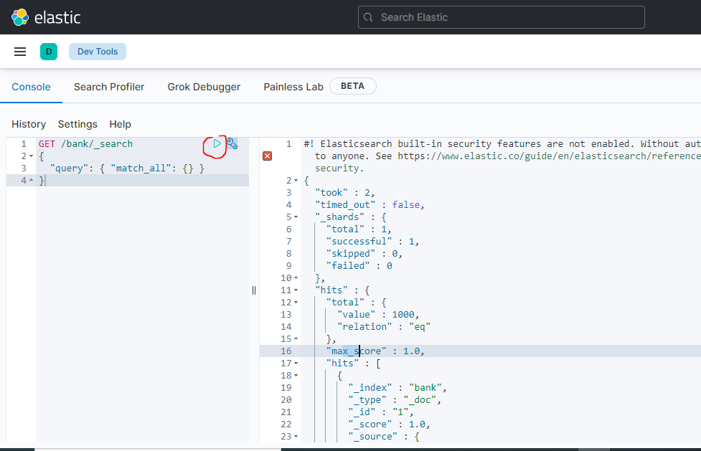

Lấy số kết quả trả về
 | GET /bank/_search
 | {
 | "query": { "match_all": {} },
 | "size": 1
 | }
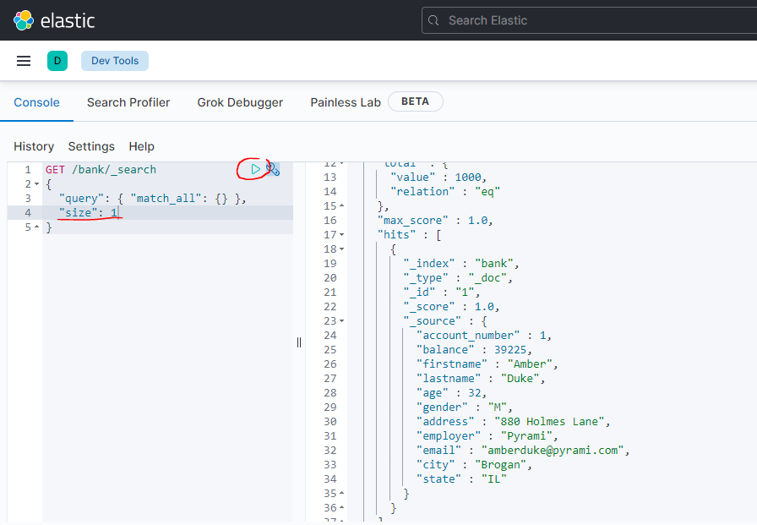

Truy vấn bằng lệnh curl trên CMD
 | curl -X GET "http://3.17.55.100:9200/bank/_search?pretty" -H 'Content-Type: application/json' -d'
 | {
 | "query": { "match_all": {} },
 | "size": 1
 | }'
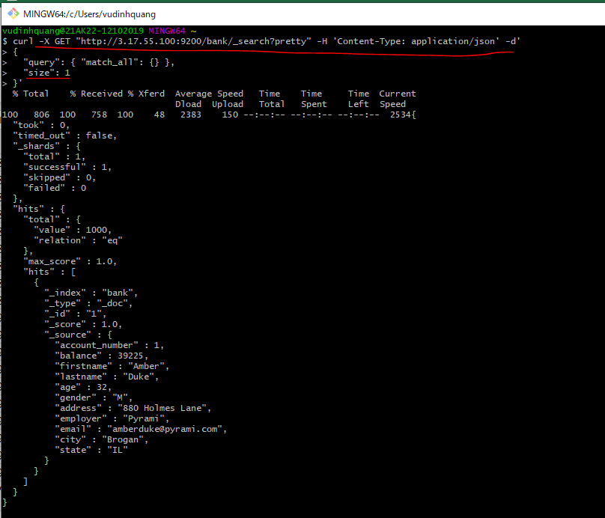

Truy vấn bằng lệnh curl trên Tera Term
 | curl -X GET "localhost:9200/bank/_search?pretty" -H 'Content-Type: application/json' -d'
 | {
 | "query": { "match_all": {} },
 | "size": 1
 | }'
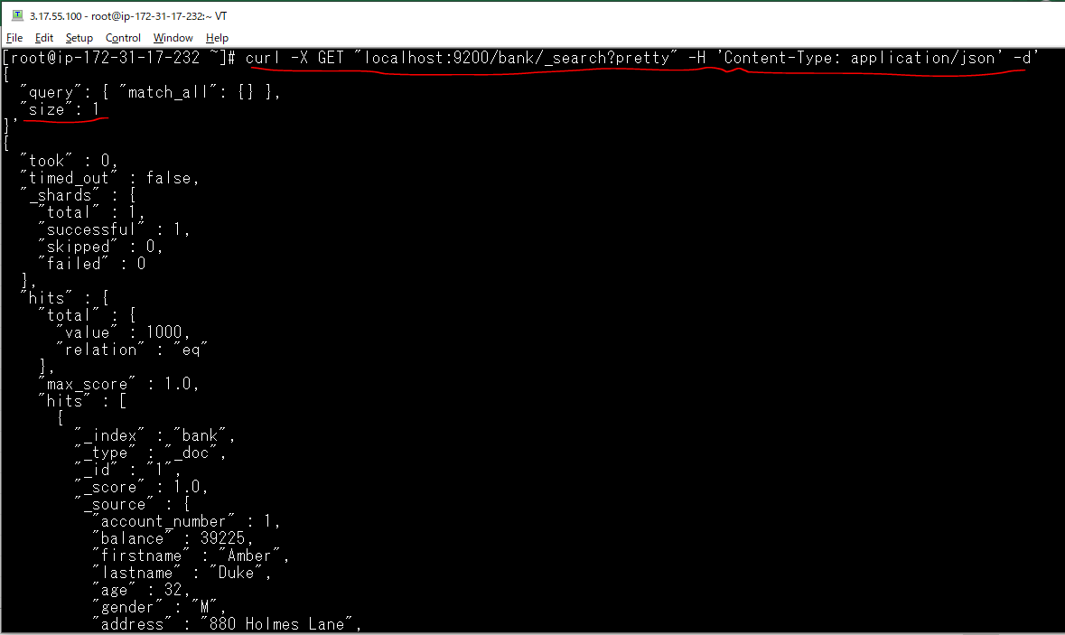

Có thể chỉ ra dữ liệu trả về bắt đầu từ phần tử nào với tham số from
 | curl -X GET "localhost:9200/bank/_search?pretty" -H 'Content-Type: application/json' -d'
 | {
 | "query": { "match_all": {} },
 | "from": 10,
 | "size": 10
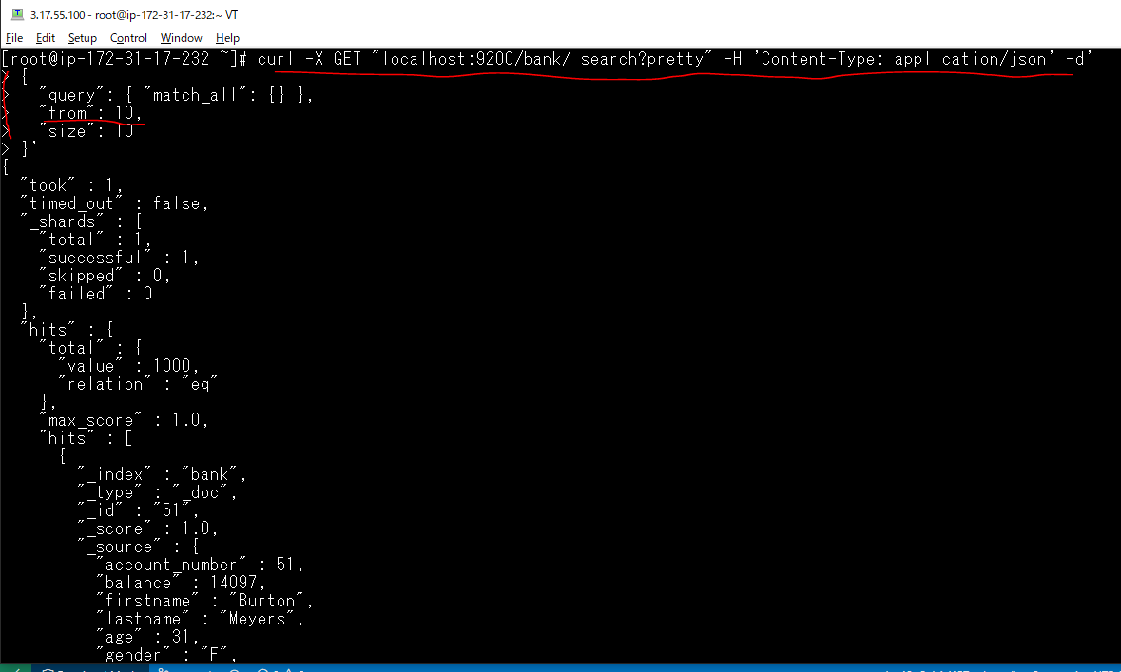
 | }'

Sắp xếp kết quả trả về
 | curl -X GET "localhost:9200/bank/_search?pretty" -H 'Content-Type: application/json' -d'
 | {
 | "query": { "match_all": {} },
 | "sort": { "balance": { "order": "desc" } },
 | "from": 10,
 | "size": 10
 | }'

Tùy chọn trường dữ liệu trả về
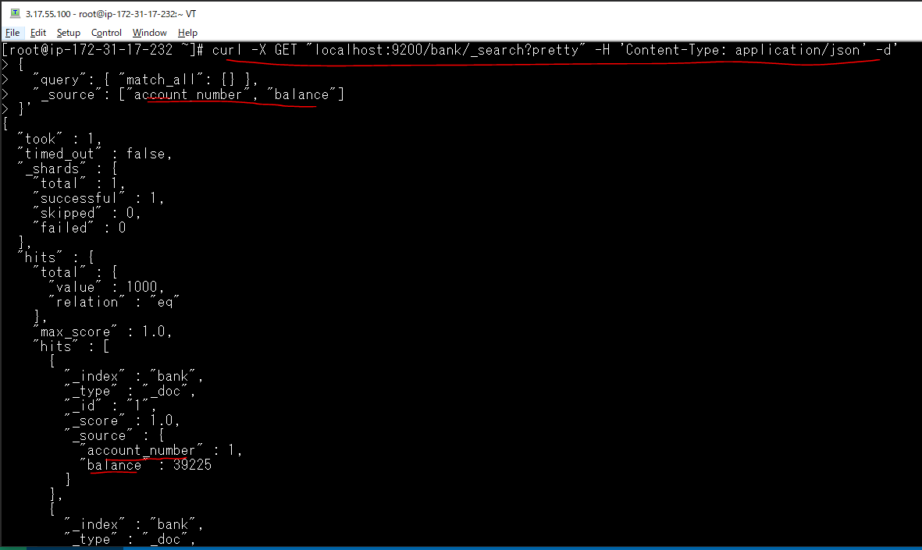
Giới hạn lấy những trường dữ liệu cụ thể
 | GET /bank/_search
 | {
 | "query": { "match_all": {} },
 | "_source": ["account_number", "balance"]
 | }
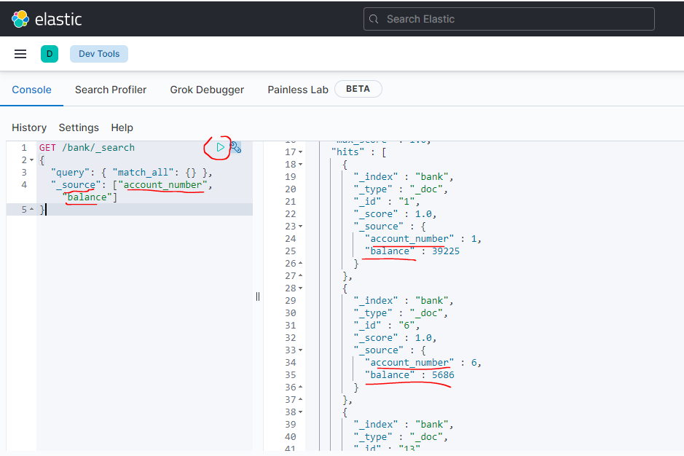

Truy vấn bằng lệnh curl trên Tera Term
 | curl -X GET "localhost:9200/bank/_search?pretty" -H 'Content-Type: application/json' -d'
 | {
 | "query": { "match_all": {} },
 | "_source": ["account_number", "balance"]
 | }'

Tìm kiếm dữ liệu phù hợp
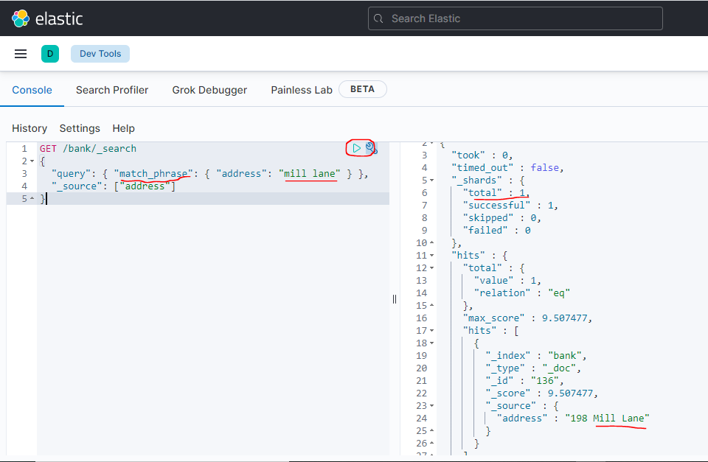
 | GET /bank/_search
 | {
 | "query": { "match": { "account_number": 20 } }
 | }
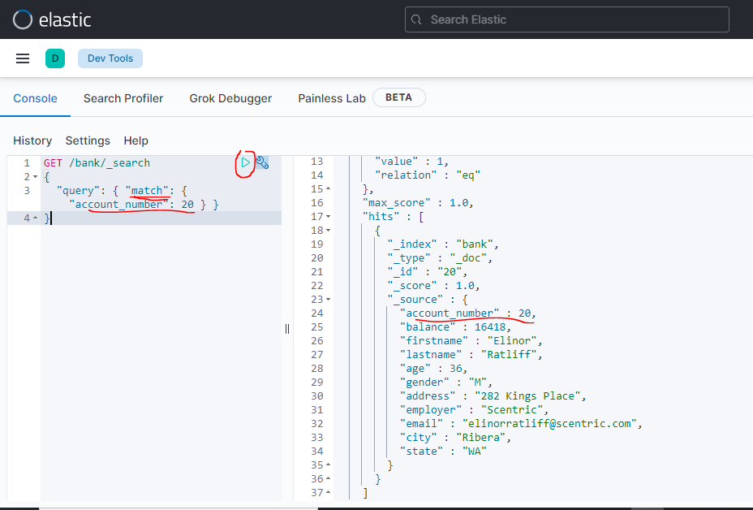

Tìm các tài khoản mà địa chỉ address có chứa mill HOẶC lane, HOẶC cả mill lane
kết quả trả về document nào có _score càng cao thì nó càng phù hợp với điều kiện truy vấn
 | GET /bank/_search
 | {
 | "query": { "match": { "address": "mill lane" } },
 | "_source": ["address"]
 | }

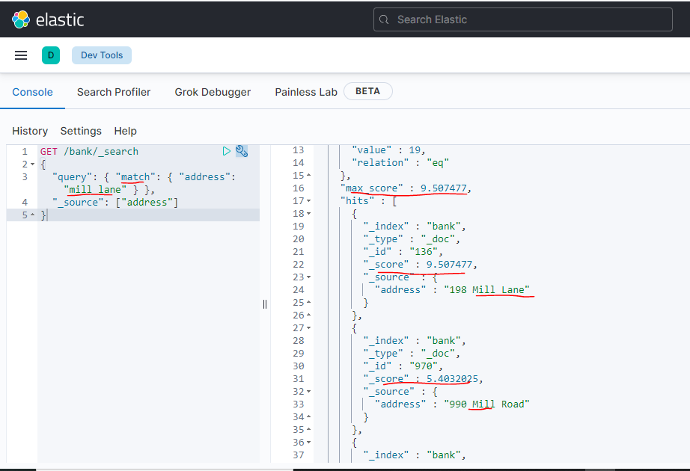

Tìm chính xác thì cần đến match_phrase
 | GET /bank/_search
 | {
 | "query": { "match_phrase": { "address": "mill lane" } }
 | }

điều kiện logic bool
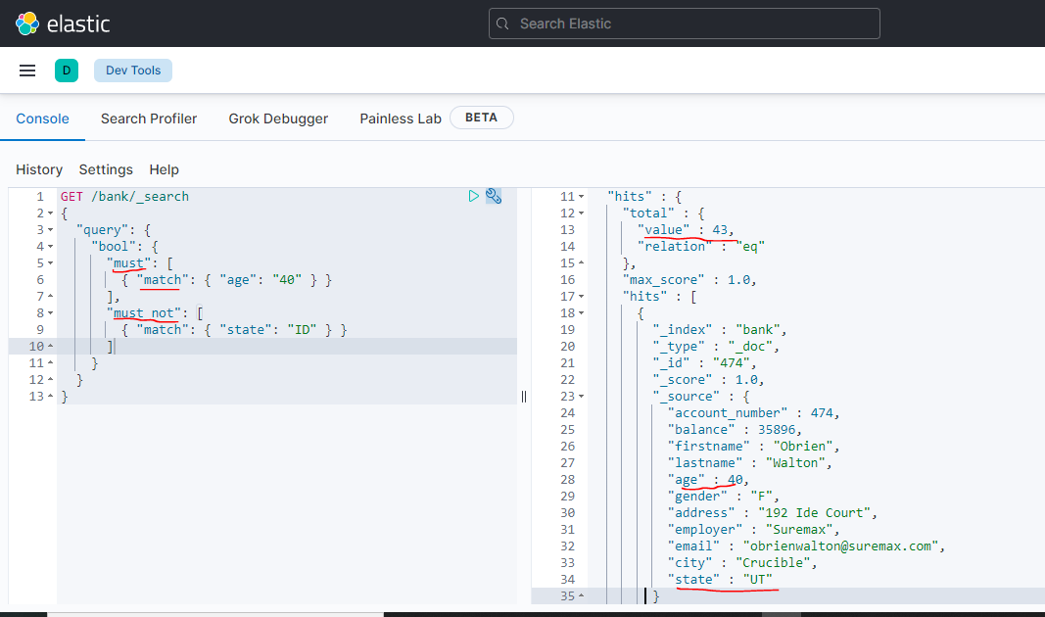
Sử đụng điều kiện must kết quả trả về khi tất cả các truy vấn là đúng, ví dụ sau tìm tất cả các địa chỉ có chứa từ mill VÀ lane
 | GET /bank/_search
 | {
 | "query": {
 | "bool": {
 | "must": [
 | { "match": { "address": "mill" } },
 | { "match": { "address": "lane" } }
 | ]
 | }
 | },
 | "_source": ["address"]
 | }
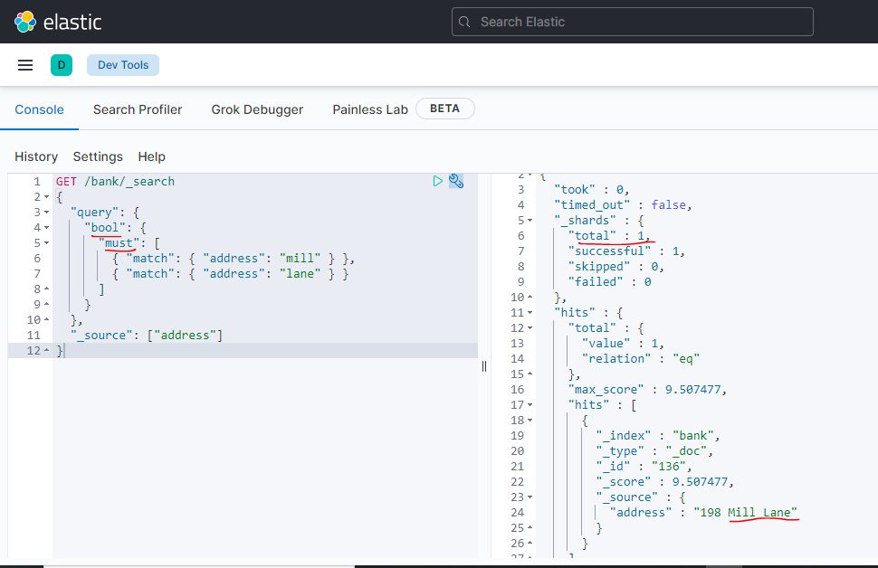

Sử đụng điều kiện should nó tương tự như phép logic HOẶC
 | GET /bank/_search
 | {
 | "query": {
 | "bool": {
 | "should": [
 | { "match": { "address": "mill" } },
 | { "match": { "address": "lane" } }
 | ]
 | }
 | },
 | "_source": ["address"]
 | }
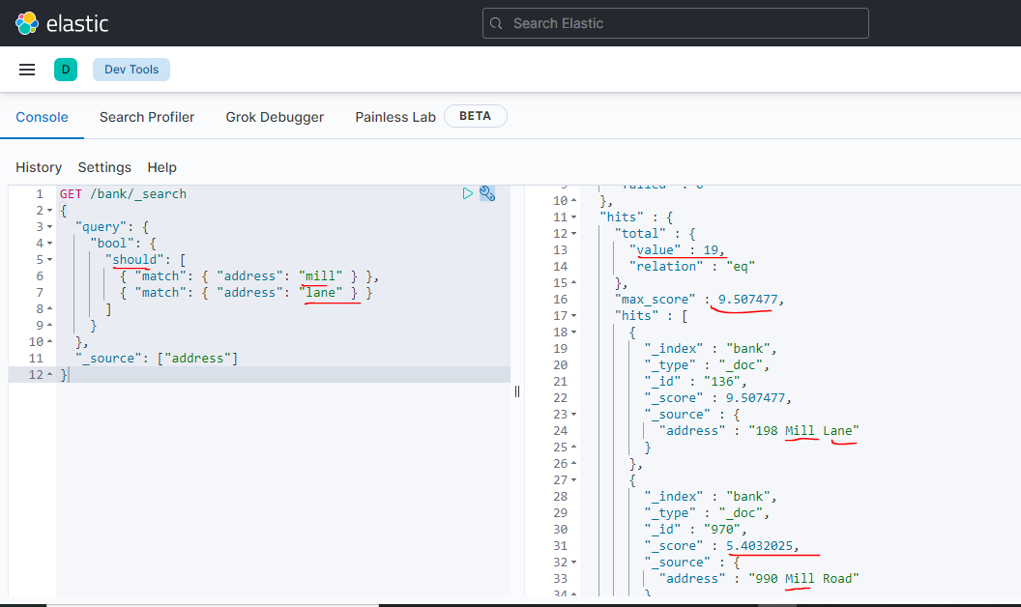

Sử đụng điều kiện must_not tử tự như phép logic PHỦ ĐỊNH NOT
 | GET /bank/_search
 | {
 | "query": {
 | "bool": {
 | "must_not": [
 | { "match": { "address": "mill" } },
 | { "match": { "address": "lane" } }
 | ]
 | }
 | },
 | "_source": ["address"]
 | }
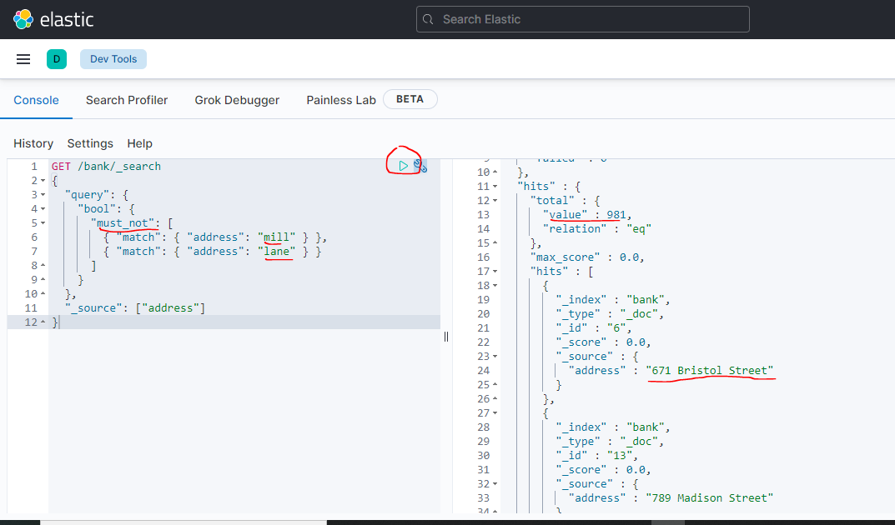

Kết hợp nhiều điều kiện must, must_not, should vào truy vấn

Lọc kết quả Elasticsearch
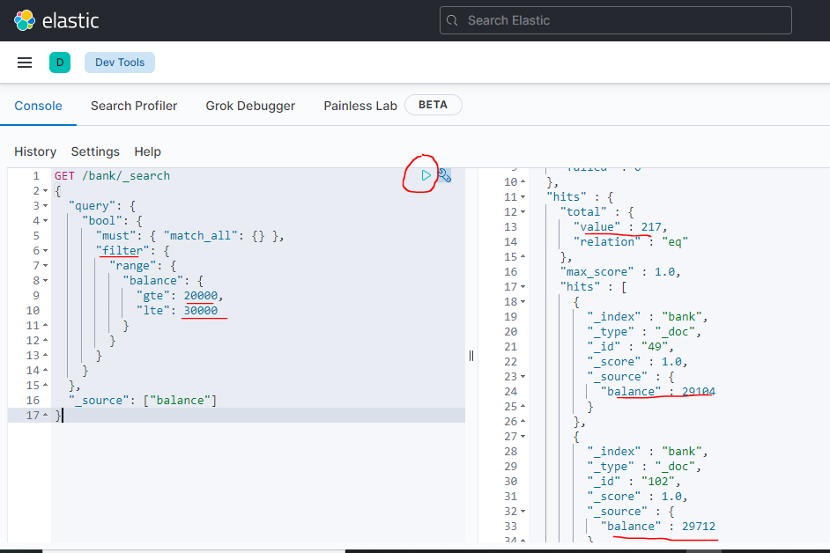
Để lọc dùng đến filter, ví dụ sử dụng loại range để lọc lấy lấy dữ liệu balance trong khoảng nào đó
 | GET /bank/_search
 | {
 | "query": {
 | "bool": {
 | "must": { "match_all": {} },
 | "filter": {
 | "range": {
 | "balance": {
 | "gte": 20000,
 | "lte": 30000
 | }
 | }
 | }
 | }
 | },
 | "_source": ["balance"]
 | }

